제주도스냅
## 제주도 스냅 촬영 코스

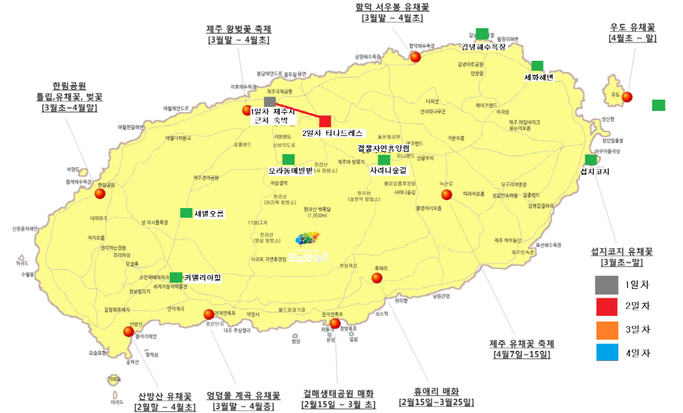

요일 | 컨셉 | 코스 | 숙소 | 경비 | 비고
4/2(목) DAY1 | 취침 | 제주공항 도착 및 취침 | 제주인호텔 | 60000
4/3(금) DAY2 | 웨딩촬영 | 숙소(09:00) -> 티나드레스(10:00) -> 작가님만남(14:00) -> 제주시복귀(18:00) | 제주시 | 70000 | 슬이 동생분 동행
4/4(토) DAY3 | 셀프촬영 | 숙소(10:00) -> 사려니 > (에코랜드) > 우도 일몰 > 성산숙소 | 성산 | 70000
4/6(일) DAY4 | 관광 | 숙소(10:00) ->김녕해수욕장(섭지) > 함덕우 > 점심 > 교회예배 -> 숙소 휴식 | 제주시 | 200000
4/7(월) DAY5 | 복귀 | 숙소(10:00) -> 공항 |  | 400000

이탈리아신행
요일_________여행날 | 코스 | 숙소 | 경비 | 비고
직항시
9/19토______DAY 1 | 로마
9/20일______DAY 2 | 로마
9/21월______DAY 3 | 로마
9/22화______DAY 4 | 로마
9/23수______DAY 5 | 남부
9/24목______DAY 6 | 피렌체
9/25금______DAY 7 | 피렌체
9/26토______DAY 8 | 피렌체
9/27일______DAY 9 | 베니스
9/28월______DAY 10 | 베니스
9/29화______DAY 11 | 밀라노
9/30수______DAY 12 | 밀라노
10/1목______DAY 13 | 복귀

 | https://blog.naver.com/peperomrom/220747613519
 | https://m.blog.naver.com/PostView.nhn?blogId=db7912&logNo=220722421519&proxyReferer=https%3A%2F%2Fwww.google.com%2F
 | https://brunch.co.kr/@onceaweekstory/9

 | 로마4(남부포함)-피렌체3-베니스2

 | 로마in 베니스 out

 | TIP
 | 나폴리(소렌토)남부지방
 | 9박10일 코스) 로마,남부,바티칸(4일)-베니스(2일)-피렌체(3일)-로마(1일)
 | 로마 한국인 가이드 투어 프로그램은 로마 여행 코스의 필수입니다 (투어 프로그램을 통해 로마를 보시는 게 훨씬 시간적, 경제적으로 효율적이고 여행자 80% 이상이 만족하고 있기 때문입니다.) (로마의 남부 도시 혹은 로마의 위쪽 토스카나로 가는일정 등등 여행사 이용이 가장 잘 되어 있는 도시이기 때문입니다.)
 | 바티칸 투어 : 대략 1인 35유로, 07:40 ~ 17:00 투어 반바지 민소매 불가
 | 로마시내투어 : 콜로세움,판테온,나보나 광장등….(하루정도)
 | 남부투어 : 폼페이,산타루치아의 나폴리, 아말피 해안도로, 포지타노 인생사진 가능 (가장 인기 있는 일정이 아말피 코스트 해안 도로 드라이브와 이 보트 타고 포지타노 해안가 마을 보는 일정인데요 ~ 투어 회사에 이 부분이 빠지는 회사도 있으니 상품가 싸다가 막 고르시면 이거 못 해서 후회할지도 모릅니다) 남부를 개인적으로 가실 경우 최소 2~3박은 잡으셔야 합니다. 나폴리에서 더 아래로 내려가는 소렌토, 아말피, 포지타노는 기차나 그 외 대중교통이 좋지 않기 때문에 개인적으로 하루 만에 다녀올 수 있는 곳도 아니고 다녀온다고 해도 차 타는 일정 이외에는 의미가 없습니다. 시간이 없는 분들은 꼭 가이드 프로그램을 이용하는 게 좋고, 시간과 금전적 여유만 있다면 다소 비싼 숙박요금이 들더라도 최소 2~3일 이상 머무르고 오면 좋은 곳입니다. 남부 환상 투어는 개인적으로 이동하는 교통비보다도 적은 비용으로 이렇게 아름다운 곳을 하루에 둘러보는 아주 알짠 여행 상품입니다. 부지런한 한국인들만 가능한 ㅋㅋ 최근 1박 2일은 생겨 인기가 좋고 내년부터는 3박 4일 투어가 생긴다고 합니다. |  | 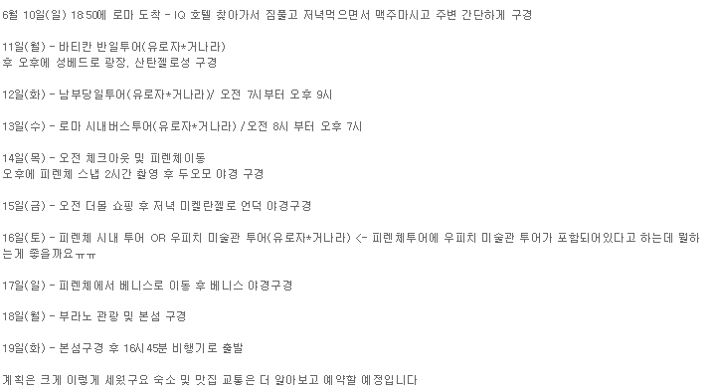
 | 아고다 보장제?

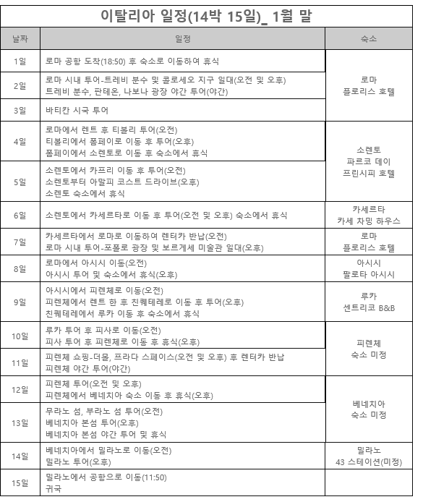
 | 숙박 : 로마 덤 게스트하우스 (역이랑 가까움)테르미니역

 | 여행사에서 350~400 부름

경유시
9/19토______DAY 1 | 경유지
9/20일______DAY 2 | 로마
9/21월______DAY 3 | 로마
9/22화______DAY 4 | 로마
9/23수______DAY 5 | 남부
9/24목______DAY 6 | 피렌체
9/25금______DAY 7 | 피렌체
9/26토______DAY 8 | 피렌체
9/27일______DAY 9 | 베니스
9/28월______DAY 10 | 베니스
9/29화______DAY 11 | 밀라노
9/30수______DAY 12 | 밀라노
10/1목______DAY 13 | 복귀

직항시
9/19토______DAY 1 | 로마
9/20일______DAY 2 | 로마
9/21월______DAY 3 | 로마
9/22화______DAY 4 | 로마
9/23수______DAY 5 | 남부
9/24목______DAY 6 | 피렌체
9/25금______DAY 7 | 피렌체
9/26토______DAY 8 | 피렌체
9/27일______DAY 9 | 베니스
9/28월______DAY 10 | 베니스
9/29화______DAY 11 | 밀라노
9/30수______DAY 12 | 밀라노
10/1목______DAY 13 | 복귀

